Detalhamento_Avarias
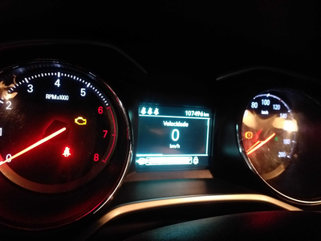
Detalhamento da Cobrança

Cliente | xxxx
Contrato: | xxxx

Placa: | RVJ8D91 |  | VALOR TOTAL
Modelo: | ONIX PLUS LTZ 1.0 12V TURBO FLEX 4P C/AR |  | R$0.00
Cor: | BRANCO

1 | CHECKLIST - Avaria reportada na peça 'interior' (REVISAR) | Valor | R$0.00

